Output
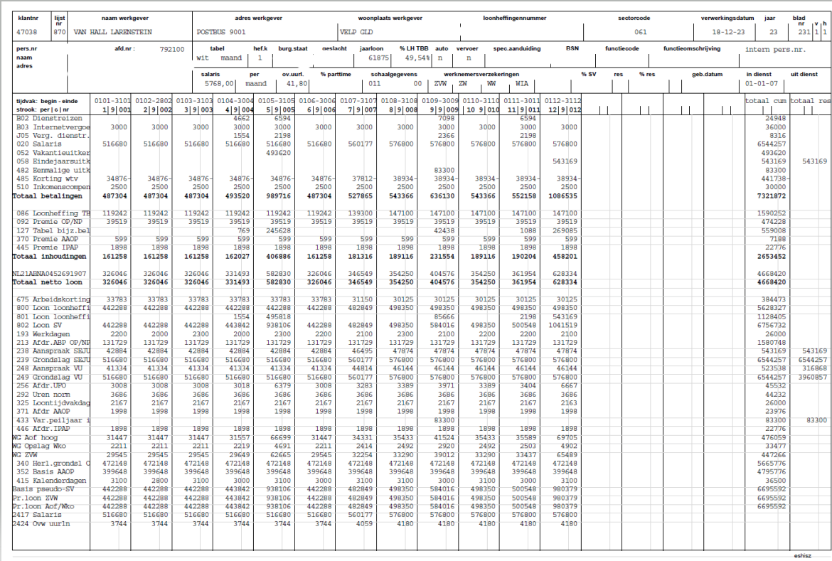
ID | Verkorte omschrijving | Inschrijvingseisen | Opmerkingen/Toelichting
0 | Output | Uw systeem bevat een 'salarisoutput faciliteit' waarin maandelijks en jaarlijks de output d.w.z. overzichten van salarisverwerking wordt vastgelegd/gearchiveerd die kan worden opgevraagd ten behoeve van salariscontroles, boekhoudkundige verwerking en accountantscontrole.
Uw systeem bevat in ieder geval de volgende salarisoutput:
1 | Salarisstrook | Maandelijks na afsluiten van de verwerking genereert het systeem de definitieve salarisstroken voor alle medewerkers (ook voor degenen waar geen wijziging is t.o.v. de voorgaande periode) en stelt deze digitaal beschikbaar voor de medewerkers.
2 | Salarisoverzicht (zie afbeelding hieronder). | Maandelijks een overzicht per individuele medewerker waarop weergegeven alle gegevens die betrekking hebben op de totstandkoming van het bruto naar netto traject benoemd per looncomponent inclusief bedrag. In het overzicht zijn ook opgenomen de grondslagen, berekende afdrachten, berekende aanspraken. Het overzicht wordt per maand opgebouwd en geeft ook voorgaande maanden weer. Een terugwerkende kracht-mutatie wordt weergegeven in de daadwerkelijke maand(en) waarop de mutatie betrekking heeft en is als terugwerkende kracht te herkennen.
3 | Loonaangifte | Maandelijks de definitieve collectieve loonaangifte op werkgeverniveau.
4 | Loonaangifte | Maandelijks de definitieve nominatieve loonaangiften op medewerker(inkomstenverhouding)niveau.
5 | WKR1 | Maandelijks overzicht opbouw en uitputting werkkostenregeling op werkgeverniveau.
6 | WKR2 | Maandelijks overzicht posten werkkostenregeling op medewerkerniveau.
7 | WKR3 | Maandelijks overzicht opbouw per als WKR-post aangewezen looncomponent inclusief cumulatieven.
8 | Journaalposten1 | Maandelijks genereert uw systeem automatisch een inleesbestand journaalposten ten behoeve van de financiële administratie (Exact Globe).
9 | Journaalposten2 | Maandelijks overzicht journaalposten per kostenplaats/afdelingsniveau.
10 | Journaalposten3 | Maandelijks overzicht journaalposten op werkgeverniveau t.w. de totalen van alle kostenplaatsen/afdelingen.
11 | Journaalposten4 | Maandelijks overzicht cumulatieve journaalposten op kostenplaats/afdelingsniveau.
12 | Journaalposten5 | Maandelijks overzicht cumulatieve journaalposten op werkgeverniveau.
13 | Pensioengegevens | Maandelijks overzicht van aangeleverde pensioengegevens.
14 | SEPA | Maandelijks overzicht digitale betalingen vanuit SEPA-bestand.
15 | Jaaropgave | Jaarlijks een jaaropgave voor alle medewerkers die in het betreffende kalenderjaar verloond werden.
16 | Verzamelloonstaat | Jaarlijks een verzamelloonstaat waarin per medewerker weergegeven de gegevens zoals vermeld in de jaaropgave

 | Voorbeeld Actueel salarisoverzicht:

